CollectiveAccess
Image | Object | Description | Date
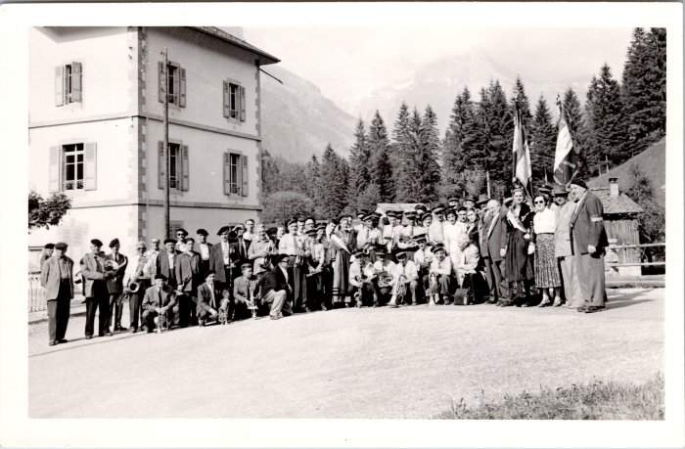 | Photo de groupe de l'harmonie de Sixt (48-005) | Photo de groupe de l'harmonie de Sixt
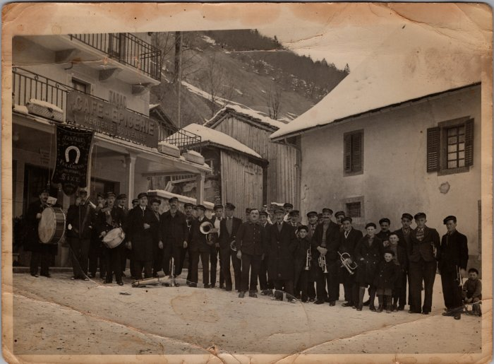 | Photo de groupe de la fanfare de Sixt dans les années 30 (29-006) | Photo de groupe de la fanfare de Sixt dans les années 30

